Plan1
EAP - ESTRUTURA ANALÍTICA DE PROJETO | EAP - ESTRUTURA ANALÍTICA DE PROJETO
Qual a importância de dividir um projeto em várias partes? | Quando dividimos qualquer assunto em partes menores sem desvinculá-las do assunto principal, ajuda-nos a entender melhor o conjunto de fatos, o mesmo acontece com um produto ou com um serviço. A intenção da divisão ou da decomposição de um projeto em partes menores é poder entender melhor o que deve ser feito, como deve ser feito, quanto tempo levaremos para executar e quanto em dinheiro gastaremos para realizar tal tarefa. Se entendermos cada parte de um produto, por exemplo, quando juntarmos todas as partes menores, facilmente teremos o todo entendido e também facilmente gerenciado.
O que é a EAP? | EAP: ou Estrutura Analítica do Projeto – EAP (Work Breakdown Structure – WBS) é uma técnica de decomposição do trabalho do projeto em componentes menores e que são facilmente gerenciáveis, até que as entregas do trabalho estejam definidas no nível de pacotes de trabalho. Nessa técnica o projeto é decomposto em componentes menores e que são facilmente gerenciáveis, até que as entregas do trabalho estejam definidas no nível de pacotes de trabalho.
Como é a estrutura da técnica EAP? | Essa técnica é estruturada em um esquema hierárquico de entregas (deliverables) e tarefas que precisam ser realizadas até completar os níveis, quando todos os níveis são completados, o projeto é realizado com sucesso. O foco sempre é dado às entregas que deverão ser realizadas dentro do prazo. Para montar essa estrutura o gerente de projeto deve identificar os itens reais que devem ser feitos, tanto referente ao produto quanto ao trabalho gerencial. Depois, ele deve representar graficamente o projeto e evidenciar os componentes e tarefas necessários para a conclusão do mesmo. A EAP também é conhecida como a regra dos 100%. Pela sua abrangência tanto operacional, quanto gerencial.
Quais as vantagens de se usar a técnica EAP? | Dentre as vantagens podemos enumerar: - A EAP serve como base para a maior parte do planejamento do projeto. - A EAP facilita o gerenciamento do projeto. - A EAP melhora a precisão das estimativas de custo, tempo e recursos. - A EAP define parâmetros para o monitoramento e controle. - A EAP facilita a atribuição de responsabilidades.
Como seria o passo a passo da elaboração de um projeto em EAP? | Podemos seguir as seguintes etapas: 1º Definir as entregas que precisam ser concluídas para concluir o projeto como um todo. Nessa fase não se preocupe com a ordem das coisas, pois, afinal, não será necessário ordenar nada neste momento. O que pode ajudar a identificar que entregas deverão ser atendidas são os requisitos dos Stakeholders, a declaração do escopo e o plano de gerenciamento do projeto; 2 º Definir os Níveis de decomposição do projeto, que tarefas deverão ser realizadas até que o projeto seja concluído? 3º Divisão das entregas de acordo com os níveis, que deliverables poderão ser entregues á cada nível? 4º Confecção da EAP.
- reservada para a questão acima -
Ilustre um fluxograma que mostre o passo a passo da confecção de uma EAP | 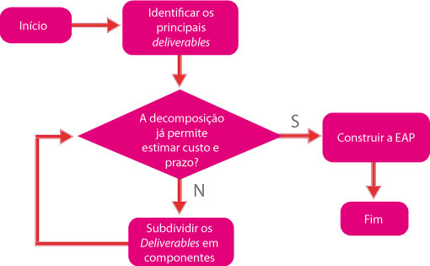
- reservada para a questão acima -
O que são os Níveis de uma EAP? | Os níveis são as pequenas partes, ou projetos menores, que precisarão trabalhar em conjunto para que as entregas possam ser realizadas, por convenção podemos dividir os projetos nos seguintes níveis: Projeto – Nível 1 Produtos – Nível 2 Módulos – Nível 3 Componentes – Nível 4 Atividades – Nível 5 Tarefas – Nível 6 Podemos decompor em quantos níveis acharmos mais adequados para cada projeto em que estivermos envolvidos. Lembre-se apenas de que quanto maior o detalhamento, maior será o trabalho do gerenciamento.
- reservada para a questão acima -
EAP - ESTRUTURA ANALÍTICA DE PROJETO | EAP - ESTRUTURA ANALÍTICA DE PROJETO
O que é um Pacote de Trabalho? | O nível mais baixo na EAP é chamado de "pacote de trabalho". Neste ponto é possível determinar o custo e tempo para execução, pois por ser uma parte menor do projeto é mais fácil fazer estas estimativas.
Ilustre uma EAP para a arrumação de um quarto | 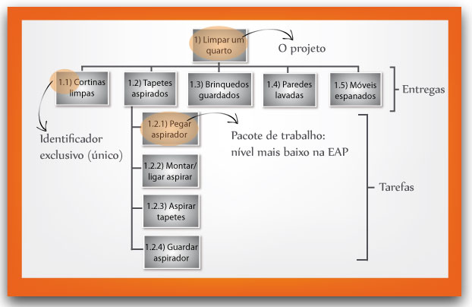
- reservada para a questão acima -
Quais são algumas dicas que podemos seguir para a construção das nossas EAP's? | - Todo trabalho do projeto deve estar na EAP (Regra dos 100%). - A EAP deve se concentrar nas entregas. - A EAP deve ser desenvolvida com a equipe. - O nível mais baixo na EAP é o pacote de trabalho, no qual podemos estimar custo e prazo. - Atribua identificadores exclusivos para cada item na EAP. - Revise e refine a EAP até que todos os principais stakeholders estejam satisfeitos. - O nível de granularidade dos pacotes (detalhamento) pode variar. Isso vai depender do grau de detalhamento do gerenciamento. - Em "projetos grandes" crie subprojetos.
- reservada para a questão acima -

